Maksutulo, korvaukset
Kotimainen ensivakuutus | Vakuutusmaksutulo |  |  | Maksetut korvaukset
(1.000 euroa) | 1.1.-30.9.2018 | 1.1.-30.9.2019 | Muutos % | 1.1.-30.09.2018 | 1.1.-30.09.2019 | Muutos %
Yhteensä | 3,589,313 | 3,720,617 | 3.7 % | 2,317,198 | 2,452,430 | 5.8 %
Työtapaturma ja ammattitaudit (1a) | 558,602 | 576,249 | 3.2 % | 365,592 | 411,307 | 12.5 %
Muu tapaturma (1b) | 160,329 | 163,446 | 1.9 % | 86,129 | 88,260 | 2.5 %
Sairaus (2) | 350,677 | 380,602 | 8.5 % | 251,895 | 276,672 | 9.8 %
Maa-ajoneuvot (3) | 655,678 | 694,660 | 5.9 % | 478,770 | 502,872 | 5.0 %
Raitella liikkuva kalusto (4) | 828 | 356 | -57.0 % | 6 | 7 | 34.7 %
Ilma-alukset (5) | 0 | 0 | - | 0 | 0 | -
Alukset (6) | 53,892 | 62,080 | 15.2 % | 29,033 | 39,248 | 35.2 %
Kuljetettavat tavarat (7) | 49,416 | 50,230 | 1.6 % | 21,525 | 22,423 | 4.2 %
Tulipalo ja luonnonvoimat (8) | 326,356 | 334,493 | 2.5 % | 199,906 | 215,400 | 7.8 %
Muut omaisuudelle aiheutuneet vahingot (9) | 486,800 | 498,851 | 2.5 % | 309,508 | 329,682 | 6.5 %
Moottoriajoneuvon vastuu (10) | 576,912 | 579,236 | 0.4 % | 360,280 | 376,167 | 4.4 %
Ilma-aluksen vastuu (11) | 0 | 0 | - | 8,461 | 0 | -100.0 %
Vesiliikennealuksen vastuu (12) | 3,192 | 3,631 | 13.8 % | 519 | 805 | 55.1 %
Yleinen vastuu (13) | 209,136 | 212,482 | 1.6 % | 95,347 | 95,755 | 0.4 %
Luotto (14) | 203 | 215 | 6.0 % | 1,413 | -39 | -102.7 %
Takaus (15) | 19,627 | 19,164 | -2.4 % | 687 | 3,046 | 343.4 %
Muut varallisuusvahingot (16) | 59,141 | 63,812 | 7.9 % | 63,830 | 40,111 | -37.2 %
Oikeusturva (17) | 78,525 | 81,110 | 3.3 % | 42,865 | 50,711 | 18.3 %
Matka-apu (18) | 0 | 0 | - | 1,432 | 0 | -100.0 %
Sisältää If Skadeförsäkring AB:n Suomen sivuliikkeen tiedot
Päivitetty 12.12.2019

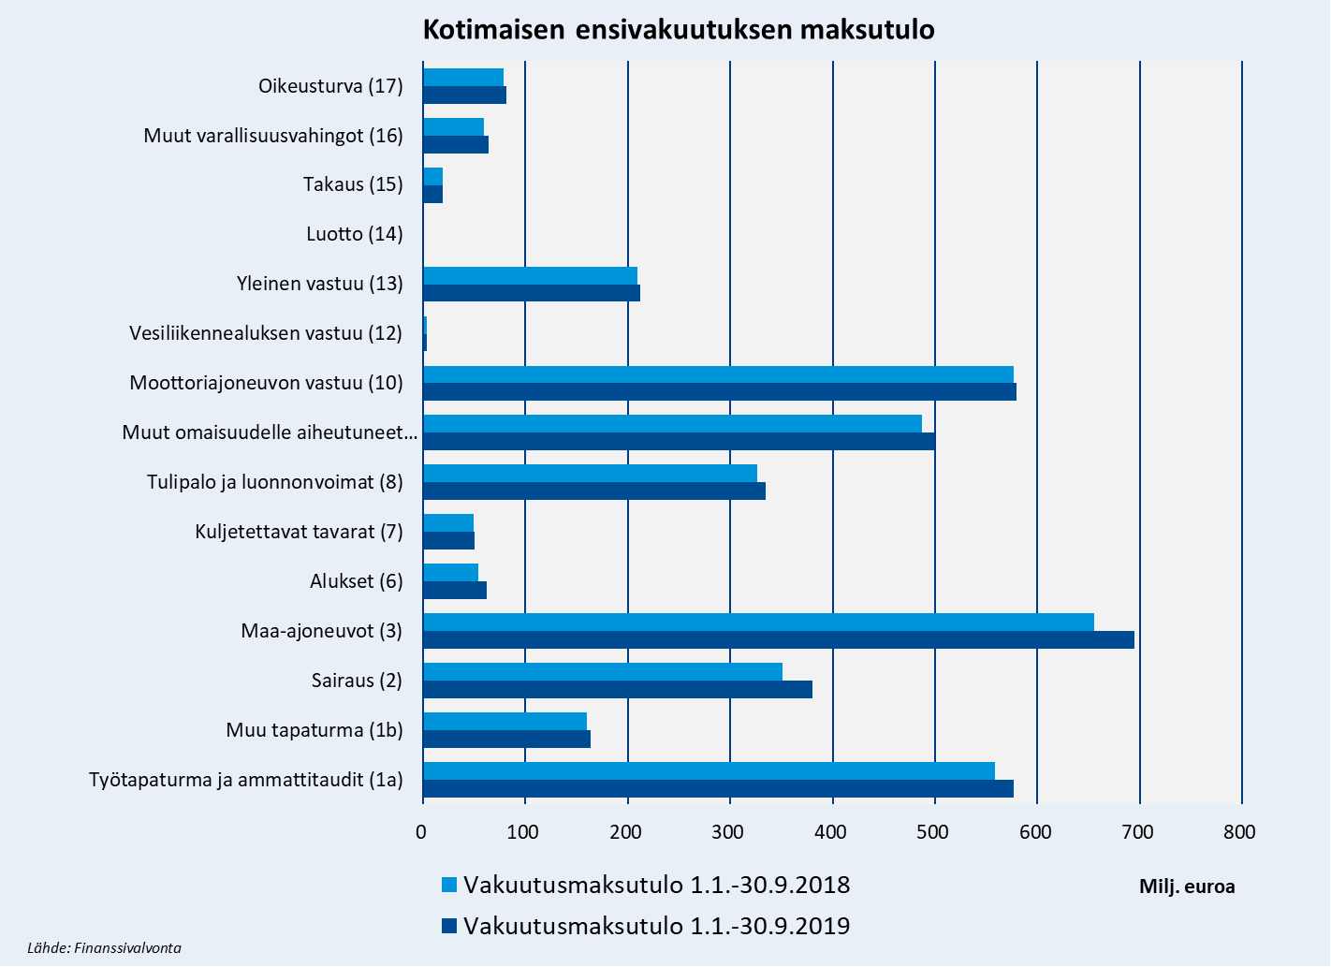

Premieinkomst, ersättningar
Inhemsk direktförsäkring | Premieinkomst |  |  | Utbetalda ersättningar
(1.000 euroa) | 1.1.-30.9.2018 | 1.1.-30.9.2019 | Förändring % | 1.1.-30.09.2018 | 1.1.-30.09.2019 | Förändring %
Totalt | 3,589,313 | 3,720,617 | 3.7 % | 2,317,198 | 2,452,430 | 5.8 %
Olycksfall och yrkessjukdomar (1a) | 558,602 | 576,249 | 3.2 % | 365,592 | 411,307 | 12.5 %
Övrigt olycksfall (1b) | 160,329 | 163,446 | 1.9 % | 86,129 | 88,260 | 2.5 %
Sjukdom (2) | 350,677 | 380,602 | 8.5 % | 251,895 | 276,672 | 9.8 %
Landfordon (3) | 655,678 | 694,660 | 5.9 % | 478,770 | 502,872 | 5.0 %
Spårbundna fordon (4) | 828 | 356 | -57.0 % | 6 | 7 | 34.7 %
Luftfartyg (5) | 0 | 0 | - | 0 | 0 | -
Fartyg (6) | 53,892 | 62,080 | 15.2 % | 29,033 | 39,248 | 35.2 %
Godstransport (7) | 49,416 | 50,230 | 1.6 % | 21,525 | 22,423 | 4.2 %
Brand och naturkrafter (8) | 326,356 | 334,493 | 2.5 % | 199,906 | 215,400 | 7.8 %
Annan skada på egendom (9) | 486,800 | 498,851 | 2.5 % | 309,508 | 329,682 | 6.5 %
Motorfordonsansvar (10) | 576,912 | 579,236 | 0.4 % | 360,280 | 376,167 | 4.4 %
Luftfartygsansvar (11) | 0 | 0 | - | 8,461 | 0 | -100.0 %
Sjötrafikfartygsansvar (12) | 3,192 | 3,631 | 13.8 % | 519 | 805 | 55.1 %
Allmän ansvarighet (13) | 209,136 | 212,482 | 1.6 % | 95,347 | 95,755 | 0.4 %
Kredit (14) | 203 | 215 | 6.0 % | 1,413 | -39 | -102.7 %
Borgen (15) | 19,627 | 19,164 | -2.4 % | 687 | 3,046 | 343.4 %
Andra förmögenhetsskador (16) | 59,141 | 63,812 | 7.9 % | 63,830 | 40,111 | -37.2 %
Rättsskydd (17) | 78,525 | 81,110 | 3.3 % | 42,865 | 50,711 | 18.3 %
Turistassistans (18) | 0 | 0 | - | 1,432 | 0 | -100.0 %
Innehåller If P&C Insurance Ltd, branch in Finland data.
Uppdaterad 12.12.2019

Inhemsk direktförsäkrings premieinkomst
 | Premieinkomst | Premieinkomst
Olycksfall och yrkessjukdomar (1a) | 576249 | 558602
Övrigt olycksfall (1b) | 163446 | 160329
Sjukdom (2) | 380602 | 350677
Landfordon (3) | 694660 | 655678
Fartyg (6) | 62080 | 53892
Godstransport (7) | 50230 | 49416
Brand och naturkrafter (8) | 334493 | 326356
Annan skada på egendom (9) | 498851 | 486800
Motorfordonsansvar (10) | 579236 | 576912
Sjötrafikfartygsansvar (12) | 3631 | 3192
Allmän ansvarighet (13) | 212482 | 209136
Kredit (14) | 215 | 203
Borgen (15) | 19164 | 19627
Andra förmögenhetsskador (16) | 63812 | 59141
Rättsskydd (17) | 81110 | 78525

Premiums written, claims paid
Domestic direct insurance | Premiums written |  |  | Claims paid
(1.000 euroa) | 1.1.-30.9.2018 | 1.1.-30.9.2019 | Change % | 1.1.-30.09.2018 | 1.1.-30.09.2019 | Change %
Total | 3,589,313 | 3,720,617 | 3.7 % | 2,317,198 | 2,452,430 | 5.8 %
Workers' compensation (1a) | 558,602 | 576,249 | 3.2 % | 365,592 | 411,307 | 12.5 %
Non-statutory accident (1b) | 160,329 | 163,446 | 1.9 % | 86,129 | 88,260 | 2.5 %
Health (2) | 350,677 | 380,602 | 8.5 % | 251,895 | 276,672 | 9.8 %
Land vehicles (3) | 655,678 | 694,660 | 5.9 % | 478,770 | 502,872 | 5.0 %
Railway rolling stock (4) | 828 | 356 | -57.0 % | 6 | 7 | 34.7 %
Aviation (5) | 0 | 0 | - | 0 | 0 | -
Marine (6) | 53,892 | 62,080 | 15.2 % | 29,033 | 39,248 | 35.2 %
Goods in transit (7) | 49,416 | 50,230 | 1.6 % | 21,525 | 22,423 | 4.2 %
Fire and natural disasters (8) | 326,356 | 334,493 | 2.5 % | 199,906 | 215,400 | 7.8 %
Other damage to property (9) | 486,800 | 498,851 | 2.5 % | 309,508 | 329,682 | 6.5 %
Motor vehicle liability (10) | 576,912 | 579,236 | 0.4 % | 360,280 | 376,167 | 4.4 %
Aircraft liability (11) | 0 | 0 | - | 8,461 | 0 | -100.0 %
Liability for ships (12) | 3,192 | 3,631 | 13.8 % | 519 | 805 | 55.1 %
General liability (13) | 209,136 | 212,482 | 1.6 % | 95,347 | 95,755 | 0.4 %
Credit (14) | 203 | 215 | 6.0 % | 1,413 | -39 | -102.7 %
Suretyship (15) | 19,627 | 19,164 | -2.4 % | 687 | 3,046 | 343.4 %
Miscellaneous financial loss (16) | 59,141 | 63,812 | 7.9 % | 63,830 | 40,111 | -37.2 %
Legal expenses (17) | 78,525 | 81,110 | 3.3 % | 42,865 | 50,711 | 18.3 %
Travel assistance (18) | 0 | 0 | - | 1,432 | 0 | -100.0 %
Include If P&C Insurance Ltd, branch in Finland data.
Updated 12.12.2019

Domestic direct insurance premiums written
 | Premiums written | Premiums written
Workers' compensation (1a) | 576249 | 558602
Non-statutory accident (1b) | 163446 | 160329
Health (2) | 380602 | 350677
Land vehicles (3) | 694660 | 655678
Marine (6) | 62080 | 53892
Goods in transit (7) | 50230 | 49416
Fire and natural disasters (8) | 334493 | 326356
Other damage to property (9) | 498851 | 486800
Motor vehicle liability (10) | 579236 | 576912
Liability for ships (12) | 3631 | 3192
General liability (13) | 212482 | 209136
Credit (14) | 215 | 203
Suretyship (15) | 19164 | 19627
Miscellaneous financial loss (16) | 63812 | 59141
Legal expenses (17) | 81110 | 78525

